材料及结果
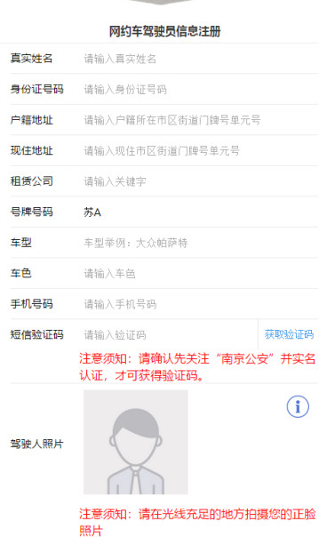
材料信息梳理表
 | 进行网约车驾驶员信息注册
序号 | 元素名称 | 元素说明
1 | 真实姓名
2 | 身份证号码 | 18位身份证号码
3 | 户籍地址
4 | 现住地址
5 | 租赁公司
6 | 号牌号码
7 | 车型
8 | 车色
9 | 手机号码 | 11位手机号码
10 | 短信验证码 | 确认须先关注“南京公安”,并实名认证，才可获得验证码
11 | 驾驶人照片

 | 线上学习
序号 | 元素名称 | 元素说明
1 | 学习记录 | 根据年度和季度进行划分
2 | 学习资料 | 含有文字和视频资料
3 | 线上学习文字资料列表
4 | 学习资料详情 | 需要选择是否确认学习
5 | 选择题目类型 | 分为判断题，单选题，多选题，综合题

 | 复习题库
序号 | 元素名称 | 元素说明
1 | 开始答题按钮
2 | 详细题目内容 | 回答之后会告知答题情况

 | 模拟测试
序号 | 元素名称 | 元素说明
1 | 开始答题 | 分为判断题，单选题，多选题，综合题
2 | 答题完毕 | 提交后显示测试成绩，不提示是否合格

 | 网约车驾驶员测试
序号 | 元素名称 | 元素说明
1 | 考官编号 | 输入考官编号用以测试验证
2 | 开始答题 | 分为判断题，单选题，多选题，综合题
3 | 答题完毕 | 提交后显示测试成绩，提示是否合格

线上办理流程
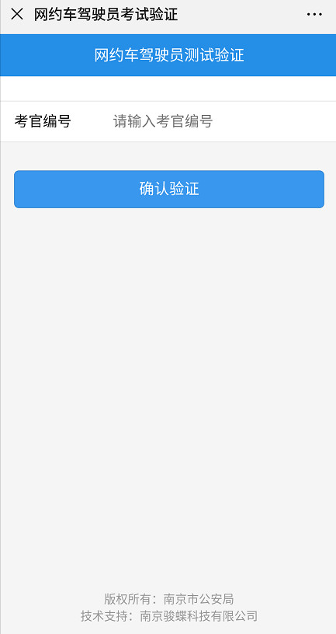
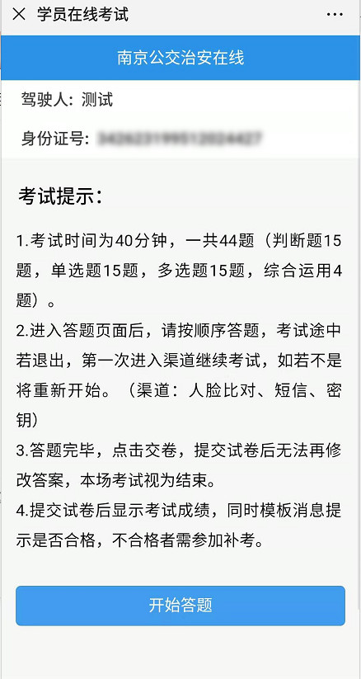
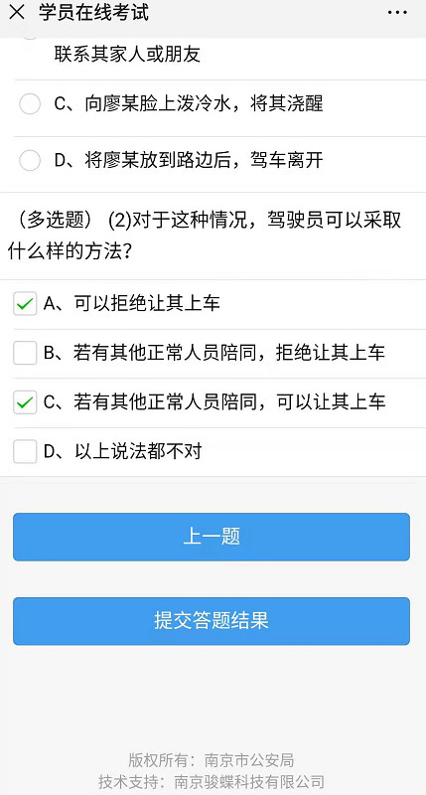
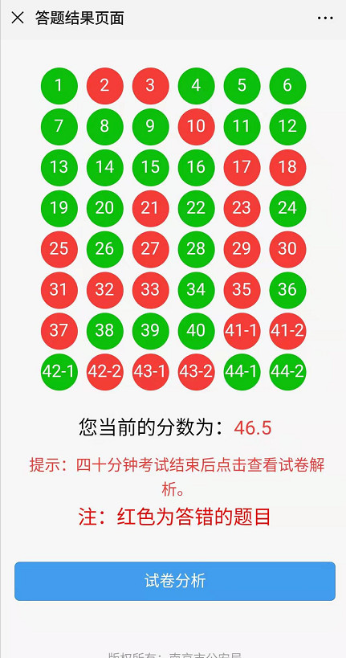
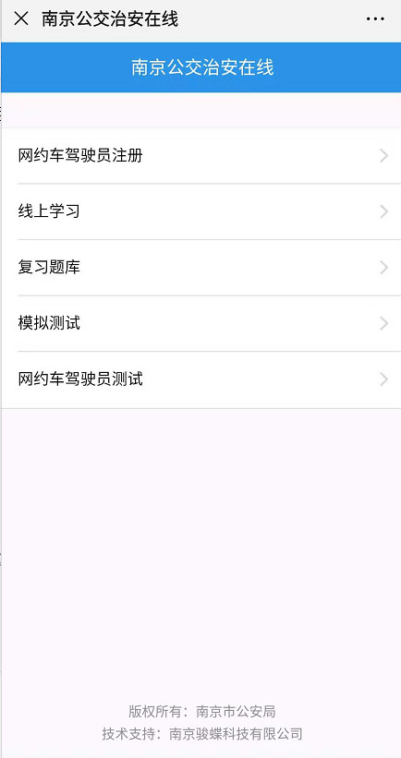
网约车驾驶员信息注册
操作步骤 | 步骤名称 | 是否必须步骤 | 步骤描述
第一步 | 进入公众号 | 是 | 进入南京公交治安在线公众号
第二步 | 网约车驾驶员信息注册 | 是 | 页面选择网约车驾驶员信息注册
第三步 | 信息填写 | 是 | 根据页面表单进行网约车驾驶员相关信息填写
第四步 | 确认注册 | 是 | 点击"确认注册"，完成网约车驾驶员信息注册

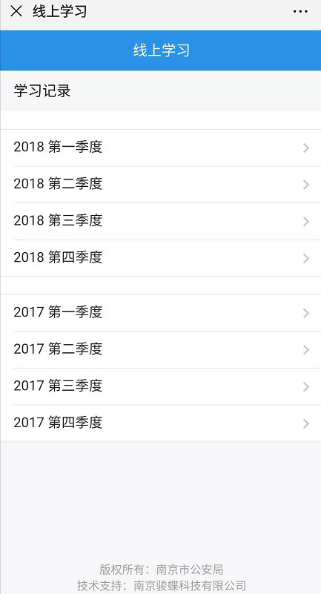
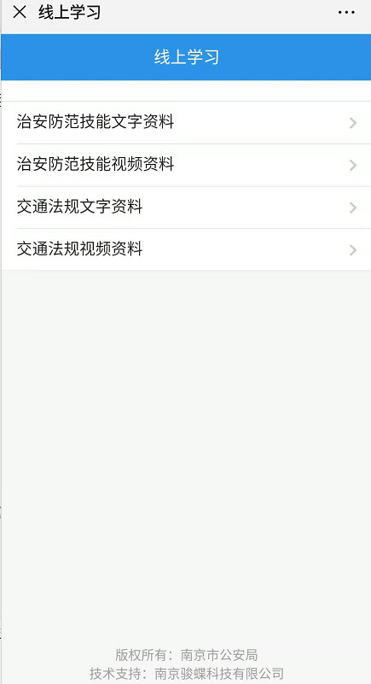
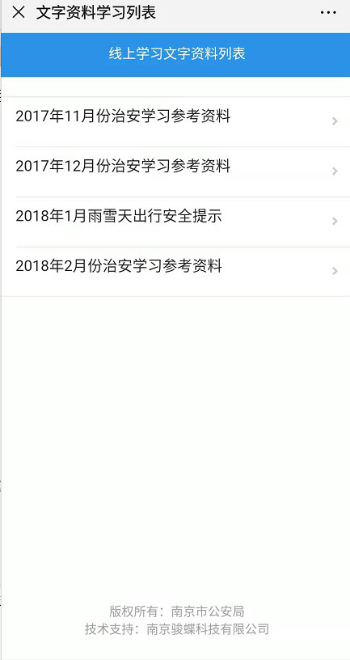
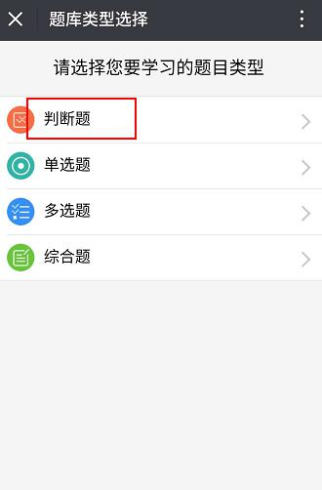
线上学习
操作步骤 | 步骤名称 | 是否必须步骤 | 步骤描述
第一步 | 进入公众号 | 是 | 进入南京公交治安在线公众号
第二步 | 线上学习 | 是 | 页面选择线上学习
第三步 | 学习记录 | 是 | 根据页面内容进行选择相关季度进行学习
第四步 | 学习资料 | 是 | 根据页面内容进行选择相关资料(主要分为治安防范技能文字资料，治安防范技能视频资料，交通法规文字资料，交通法规视频资料)
第五步 | 线上学习文字资料列表 | 上一步骤选择文字资料则此步为必须步骤 | 根据页面内容选择相关文字资料进行学习
第六步 | 确认是否学习 | 是 | 学习资料页面最下方选择确认学习或者点击返回
第七部 | 选择学习题目类型 | 是 | 页面分为判断题，单选题，多选题和综合题，根据自身需要进行选择

复习题库
操作步骤 | 步骤名称 | 是否必须步骤 | 步骤描述
第一步 | 进入公众号 | 是 | 进入南京公交治安在线公众号
第二步 | 复习题库 | 是 | 页面选择复习
第三步 | 开始答题 | 是 | 点击开始答题进行答题
第四步 | 进行答题 | 是 | 根据题目进行答题，确认答案后，系统会提示对错，并给出正确答案
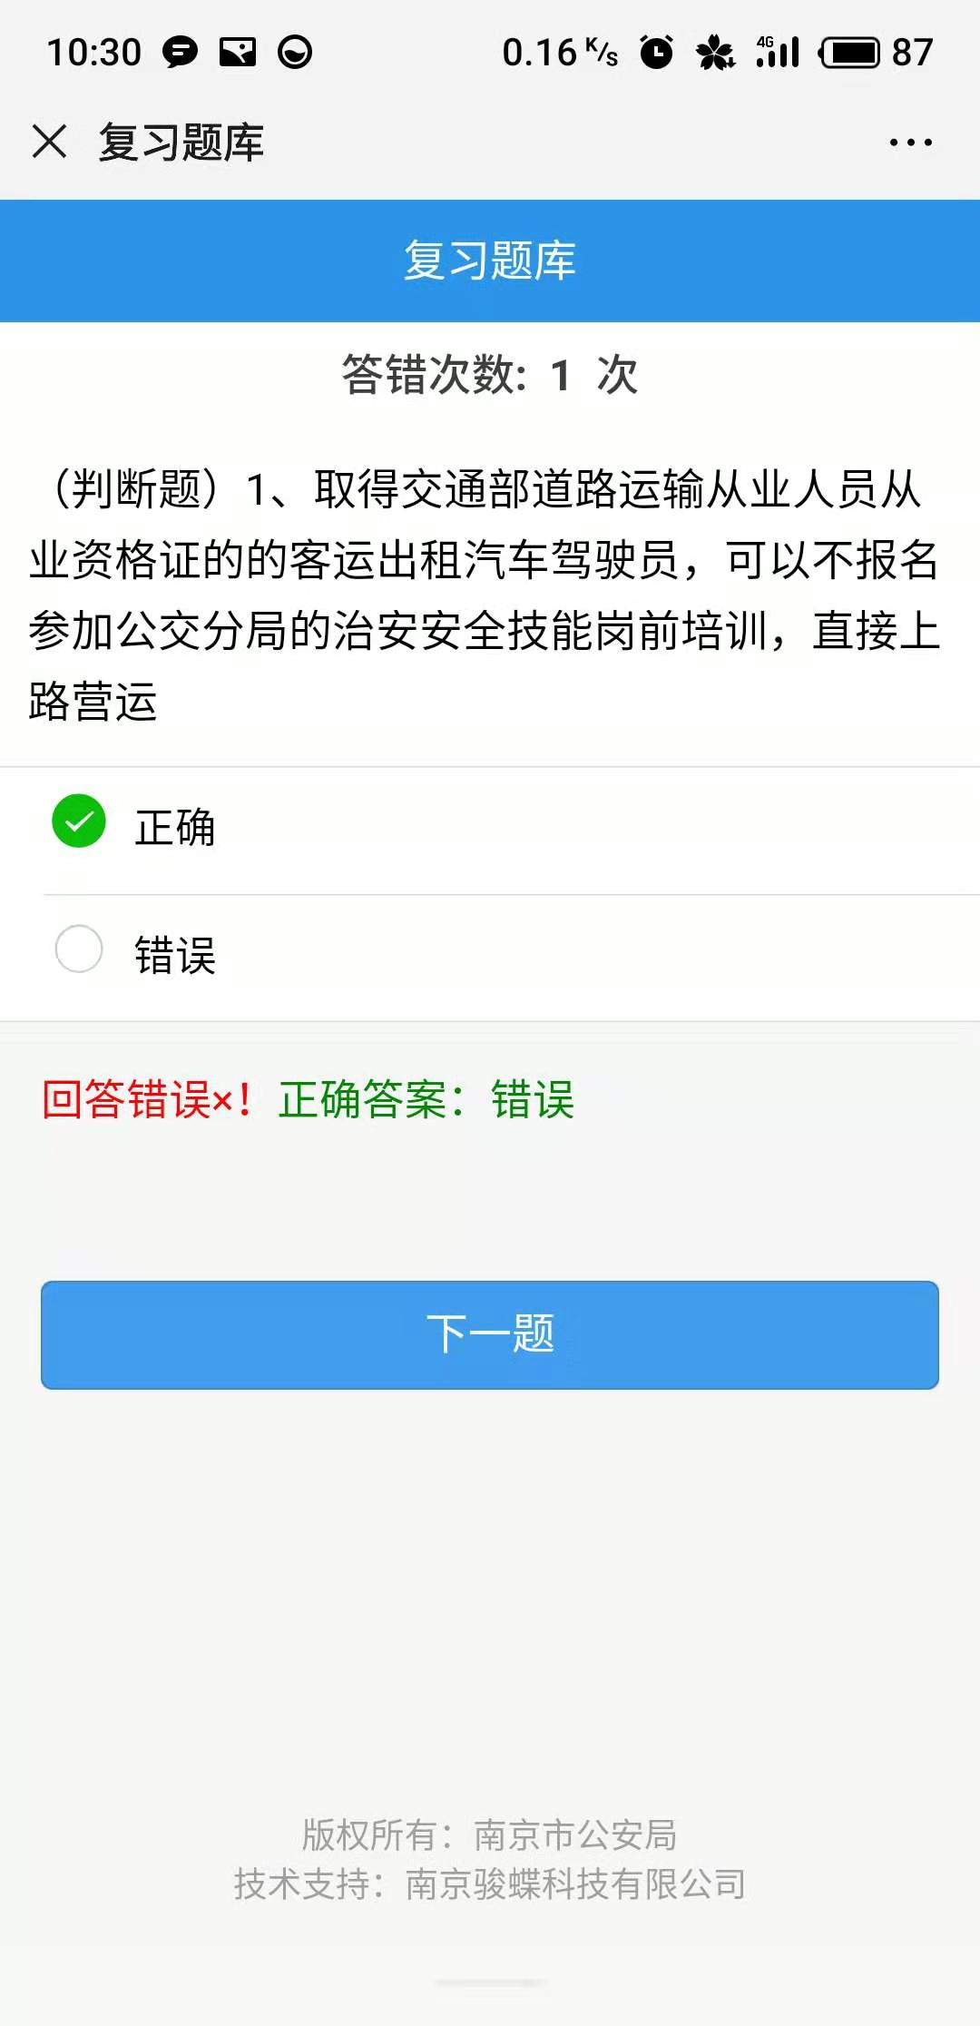

模拟测试
操作步骤 | 步骤名称 | 是否必须步骤 | 步骤描述
第一步 | 进入公众号 | 是 | 进入南京公交治安在线公众号
第二步 | 模拟测试 | 是 | 页面选择模拟测试
第三步 | 开始答题 | 是 | 点击开始答题进行答题
第四步 | 进行答题 | 是 | 根据题目进行答题
第五步 | 交卷 | 是 | 答题完毕后进行交卷
第六步 | 答题结果 | 是 | 交卷后系统会给出答题结果以及分数不会提示是否合格
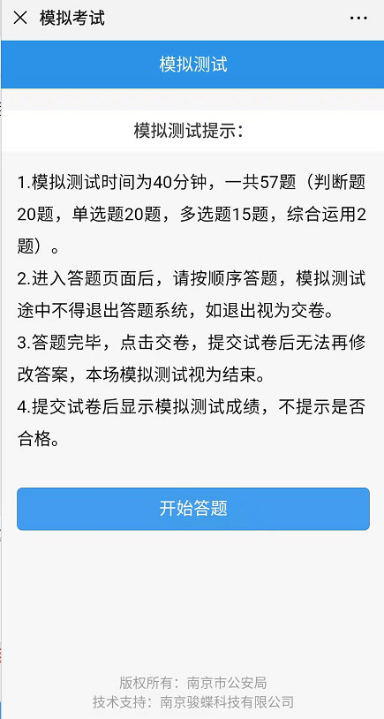
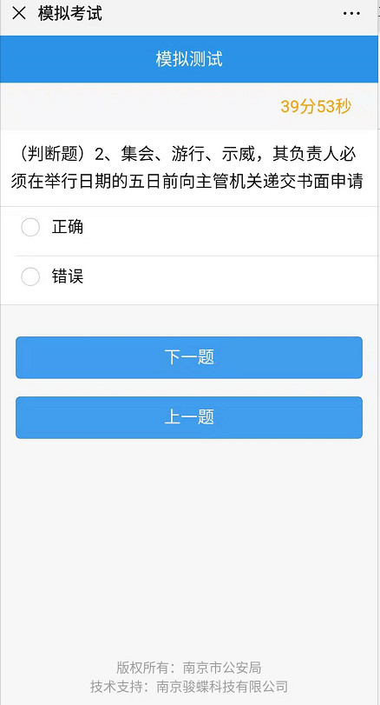
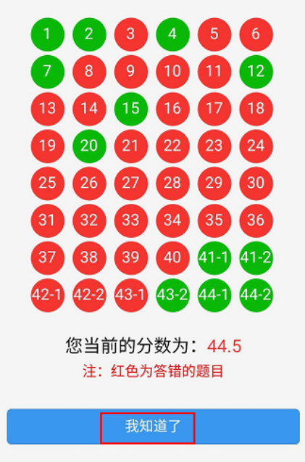

网约车驾驶员测试
操作步骤 | 步骤名称 | 是否必须步骤 | 步骤描述
第一步 | 进入公众号 | 是 | 进入南京公交治安在线公众号
第二步 | 网约车驾驶员测试 | 是 | 页面选择网约车驾驶员测试
第三步 | 驾驶员测试验证 | 是 | 输入考官编号进行驾驶员测试验证
第四步 | 开始答题 | 是 | 点击开始答题进行答题
第五步 | 进行答题 | 是 | 根据题目进行答题
第六步 | 提交答题 | 是 | 完成答题后提交答题
第七步 | l | 是 | 进行答题后系统会给出答题结果并告知是否合格

